Sheet1
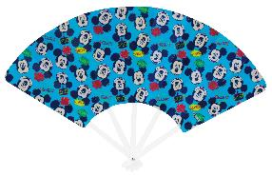 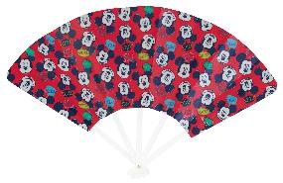 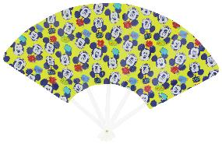
提 案 書

キャラクターせんす（D） |  | 参考上代 | ¥90 | 販売価格
 |  | （税別） |  | （税別）
【JAN】 | なし
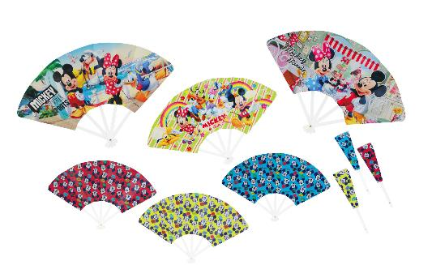 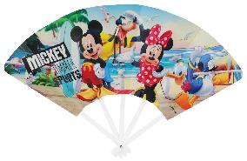 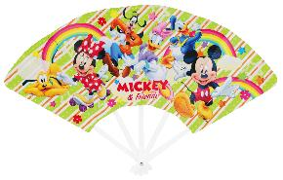 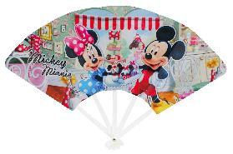 |  |  | 【商品番号】 6810 【本体サイズ】 345×220mm・18g 【パッケージサイズ】 55×16×230mm・19g 【個装形態】 ポリ袋入 【色・柄】 6種アソート 【材質】 ＰＰ 【入数】 720 【商品説明】 暑い夏にはカバンやポッケに携帯必須のかわいいせんすです。 【備考】 並行輸入品のため媒体等での画像使用は不可です。 【生産国】 中国

